Instrutivo de preenchimento
Atualizado em 10/04/2023

O objetivo da planilha de surto é facilitar o monitoramento de casos, registro e o envio de informações de acompanhamento.

1. Cabeçalho

1. | UBS: inserir o nome da Unidade Básica de Saúde (UBS) responsável pelo acompanhamento do surto;
2. | Nome do responsável pelo relatório: nome do responsável pelo preenchimento do relatório e data de preenchimento;
3. | DA - Distrito Administrativo: Selecione o DA do local do surto. Há uma lista suspensa neste campo, como mostra a figura1;

4. | A Unidade de Vigilância em Saúde (UVIS) é automaticamente preenchida. No exemplo (figura 2), foi selecionado o DA São Domingos. O campo UVIS (não editável) foi preenchido com a UVIS de referência Pirituba.

2. Caracterização do tipo de relatório

 | Preencher com X a caixa correspondente ao tipo de relatório: inicial ou final. Ambos devem ser encaminhados para a UVIS de referência.

3. Dados de notificação e local do surto

1. | Nº SINAN Net: o mesmo utilizado na ficha de notificação do surto;
2. | Nome da Instituição, Endereço e Telefone: inserir os dados referentes ao local onde o surto está ocorrendo;
3. | Tipo de instituição: caso não esteja elencada nas opções, marcar a caixa "Outras Instituições" e descrever no campo disponível a frente;
4. | Natureza do local de ocorrência do surto, se público ou privado;
5. | Tempo de permanência: selecionar o tempo de permanência do caso no local;
6. | Data de início dos sintomas do 1º e do último caso. Se houver apenas um caso, anote a mesma data nos dois campos. Os dados devem ser compatíveis com as informações do gráfico.

4. Gráfico: Distribuição dos casos por data dos primeiros sintomas

 | Neste gráfico, o preenchimento é contínuo e por sequência temporal:
1. | Inicia-se o preenchimento a partir da data de início dos sintomas do 1º caso;
2. | Cada coluna corresponde a um dia e cada quadrado a um caso, preenchido com um X da esquerda para a direita, e de baixo para cima de acordo com o número de casos no dia. Após ser preenchido com um X, o quadradinho ficará totalmente preenchido;

3. | No exemplo abaixo (Figura 5), temos o 1º caso com o início de sintomas no dia 01/02, o 2º caso no dia 02/02, o 3º e 4º casos no dia 05/02, o 5º caso no dia 09/02 e o 6º e último caso em 11/02;

4. | O Nº Total de Casos será preenchido automaticamente ao serem inseridos os casos no gráfico. Nº de óbitos: em caso de óbito, o serviço deve informar o número de óbitos no campo correspondente.

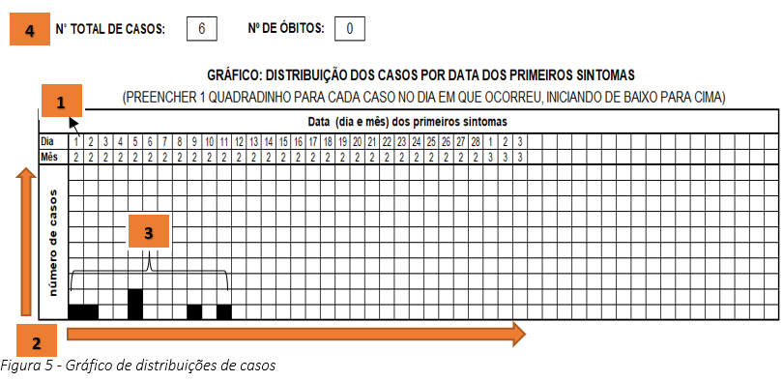

5. Dados do surto e do bloqueio, por faixa etária

Na tabela, vamos registrar os dados referentes ao acompanhamento dos casos na instituição, durante a ocorrência do surto, distribuídos pelas faixas etárias correspondentes:

1. | Número total de pessoas por faixa etária (incluindo os casos e não casos);
2. | Casos atuais: número de casos de varicela por faixa etária no surto;
3. | Óbitos por varicela: se ocorrer óbito por varicela, informar o número na faixa etária correspondente;
 | Contatos (não casos) itens 4 e 5:
4. | Vacina Anterior: inserir o nº de contatos (não casos) já vacinados contra varicela anteriormente, com informação documentada em carteira ou sistema (não incluir os casos);
 | Atenção: se o contato é vacinado, mas, já teve varicela, não incluir nesse campo, e sim no campo “Varicela Anterior”.
5. | Varicela Anterior: inserir o nº de contatos (não casos) que já tiveram varicela – episódio anterior ao surto atual (não incluir os casos);
6. | Os campos Taxa de Ataque, Suscetíveis, e Doses a serem aplicadas serão automaticamente calculados, após a digitação dos campos em branco;
7. | Informar data de realização do bloqueio, nº total de vacinados no surto, por faixa etária e, se o nº de vacinados for menor que o nº de suscetíveis, inserir o nº de não vacinados por faixa etária e motivo da não vacinação (ausência, recusa ou outros).
8 | Ok/ Erro: o campo sinaliza o preenchimento correto (OK) ou incorreto (ERRO) da planilha.
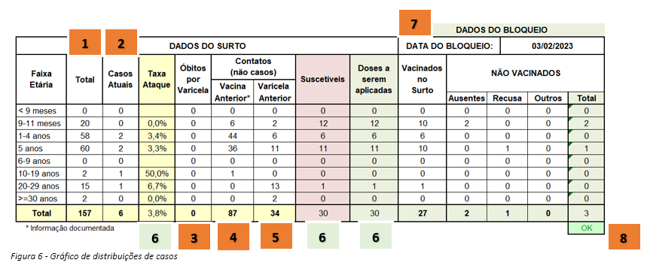

O campo observação pode ser utilizado para informações que o serviço de saúde e UVIS considerem importantes.

Após 21 dias sem novos casos, contados a partir da data de início dos sintomas do último caso, considera-se o surto controlado, devendo a UBS encaminhar à UVIS o relatório final.

A informações técnicas referentes ao agravo estão disponíveis no Informe Técnico Varicela: Vigilância Epidemiológica e Imunoprofilaxia disponível na página do agravo: https://www.prefeitura.sp.gov.br/cidade/secretarias/saude/vigilancia_em_saude/doencas_e_agravos/index.php?p=245358.

